Приложение №1 к договору
 |  |  |  |  |  |  |  |  |  |  |  | Приложение № 1 от "____" _________ 20___ г.
 |  |  |  |  |  |  |  |  |  |  |  | к Договору поставки ________________________ № ______________
 |  |  |  |  |  |  |  |  |  |  |  | от "_____"__________________20___г.

СПЕЦИФИКАЦИЯ (АССОРТИМЕНТНЫЙ ПЕРЕЧЕНЬ ТОВАРОВ)

Заполняет поставщик
№ | Поставщик | Штрих-код упаковки | Штрих-код единицы | Наименование товара | Брэнд | Страна происхождения | Ед.изм. шт/кг | Емкость, объем, вес | Цена закупочная | Ставка НДС 0/12 | Код ТН ВЭД | Кол-во шт/кг в упаковке | Габариты штучного товара, см. Ширина | Габариты штучного товара, см. Высота | Габариты штучного товара, см. Глубина | Габариты упаковки, см. Ш*В*Г | Тип упаковки (флоу-пак, тба, пэт, пауч и т.д.), способы открытия упаковки (Пример: с ключом или без) | Минимальный заказ | Срок годности (гарантийный срок), в днях | Температурный режим +20/+4/-18/-24 | Описание товара для сайта | Сорт (если есть) | Дополнительные свойства (разновидность, форма выпуска, цвет, вкус, детализированный состав, способы приготовления и прочее) | Состав товара | Пищевая ценность на 100 г/100 мл белки, жиры, углеводы и т.д. | Энергетическая ценность (КБЖУ) | Фото (ссылка)
1 | ТОО "MehKaz" | "---" | #ERROR! | #REF! | ТМ Kalleh | Иран | шт | 500гр | 1555 | 12% | 0406 10 800 0 | 12 | 15 | 6 | 15 | 50/15/35 | коробочки ПП | 5шт | 4мес | "+6" | Творожный сыр со сливочным ароматом, нежной консистенции. | "---" | Творожный сыр со сливочным ароматом и нежной консистенцией, изготовлен из молока, сливок, закваски, молокосвертывающегося фермента. Используется для приготовления различных десертов и выпечки, например, сырников, пирожных, ватрушек, печенья, а также для несладких блюд – суши, рулетов, соусов и всевозможных закусок. Cream Cheese является основным компонентом популярного десерта чизкейк. Жирность 69%. | Молоко пастеризованое 2,7%, сливки пастеризованые 40%, закваска мезофильных молочнокислых микроорганизмов, соль пищевая,стабилизаторы, молокосвертывающий фермент препарат микробного происхождения. | 5,5/25/3,5 | 260Ккал | 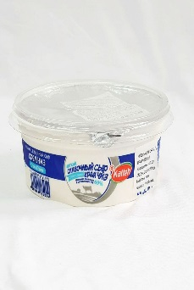
2 | ТОО "MehKaz" | "---" | #ERROR! | #REF! | ТМ Kalleh | Иран | шт | 500гр | 1555 | 12% | 0406 10 800 0 | 12 | 15 | 6 | 15 | 50/15/35 | коробочки ПП | 5шт | 4мес | "+6" | Творожный сыр со сливочным ароматом, нежной консистенции. | "---" | Творожный сыр со сливочным ароматом и нежной консистенцией, изготовлен из молока, сливок, закваски, молокосвертывающегося фермента. Используется для приготовления различных десертов и выпечки, например, сырников, пирожных, ватрушек, печенья, а также для несладких блюд – суши, рулетов, соусов и всевозможных закусок. Cream Cheese является основным компонентом популярного десерта чизкейк. Жирность 74%. | Молоко пастеризованое 3%,растительноемасло,мезофильные заквасочные микроорганизмы, стабилизаторы, соль пищевая, молокосвертывающий фермент. | 6/28/2,2 | 284,8Ккал | 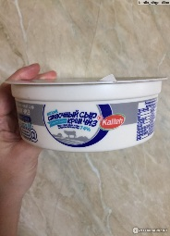
3 | ТОО "MehKaz" | "---" | #ERROR! | #REF! | ТМ Kalleh | Иран | шт | 500гр | 1825 | 12% | 0406 10 800 0 | 12 | 15 | 6 | 15 | 50/15/35 | коробочки ПП | 5шт | 4мес | "+6" | Сливочный продукт с мягкой кремообразной текстурой,идеально подходит для десертов. Служит отличным заменителем сливочного масла. | "---" | Сливочный продукт с мягкой кремообразной текстурой,идеально подходит для десертов. Служит отличным заменителем сливочного масла. | Молоко пастеризованое 2,7% жирности, сливки пастеризование 40%,кислота лимонная,молокосвертывающийся фермент, препарат микробного происхождения, молоко сухое обезжиренное. | 4,5/40/4,5 | 396Ккал
4 | ТОО "MehKaz" | "---" | #ERROR! | #REF! | ТМ Kalleh | Иран | шт | 130гр | 550 | 12% | 0406 10 800 0 | 8 | 13 | 4 | 9 | 20/20/28 | коробочки ПП | 5шт | 4мес | "+6" | Творожный сыр со сливочным ароматом, нежной консистенции. | "---" | Творожный сыр со сливочным ароматом и нежной консистенцией, изготовлен из молока, сливок, закваски, молокосвертывающегося фермента. Используется для приготовления различных десертов и выпечки, например, сырников, пирожных, ватрушек, печенья, а также для несладких блюд – суши, рулетов, соусов и всевозможных закусок. Cream Cheese является основным компонентом популярного десерта чизкейк. Жирность 69%. | Молоко пастеризованое 2,7%, сливки пастеризованые 40%, закваска мезофильных молочнокислых микроорганизмов, соль пищевая,стабилизаторы, молокосвертывающий фермент препарат микробного происхождения. | 8/25/3,3 | 260Ккал | 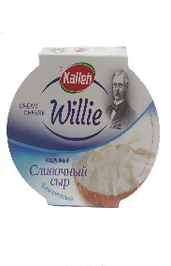
5 | ТОО "MehKaz" | "---" | #ERROR! | #REF! | ТМ Kalleh | Иран | шт | 130гр | 550 | 12% | 0406 10 800 0 | 8 | 13 | 4 | 9 | 20/20/29 | коробочки ПП | 5шт | 4мес | "+6" | Творожный сыр со сливочным ароматом, с добавлением зелени, нежной консистенции. | "---" | Творожный сыр со сливочным ароматом, с добавлением зелени, нежной консистенции. | Молоко пастеризованое 2,7%, сливки 40%, закваска мезофильных молочных микроорганизмов, соль пищевая, молокосвертывающийся фермент препарат микробного происхождения, с добавлением травы. | 8/25/3,3 | 260Ккал | 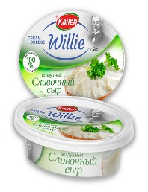
6 | ТОО "MehKaz" | "---" | 6260161529220 | #REF! | ТМ Kalleh | Иран | шт | 400гр | 900 | 12% | 0406903209 | 18 | 12 | 6.5 | 9 | 40/20/30 | коробочки ПП | 5шт | 6мес | "+6" | Рассольный сыр белого цвета, запах творожный, имеет солоноватый вкус. | "---" | Сыр Фета является рассольным продуктом, производится из овечьего молока с небольшим добавлением козьего, имеет мягкую, упругую консистенцию с зернистой текстурой и особый творожный запах. Вкус сыра специфический, пресно-солоноватый с тонкой кислинкой. Её используют в салатах, бутербродах, так же запекают и тд. | Молоко пастеризованное, закваска молочнокислый мезофильных микроорганизмов, пищевая соль, молокосвертыаающие ферментный препарат микробного происхождения. | 2001-12-12 | 160Ккал | 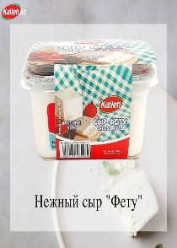
7 | ТОО "MehKaz" | "---" | #ERROR! | #REF! | ТМ Kalleh | Иран | шт | 200гр | 700 | 12% | 0406303100 | 32 | 9 | 4.5 | 9 | 36/27/20 | коробочки ПП | 5шт | 3мес | "+6" | Нежный сливочный вкус, с нотками тмина. | "---" | Плавленный сыр — особый вид молочных продуктов, производимый из сычужных сыров и других молокопродуктов с помощью солей плавления, для улучшения вкуа добавили грецкий орех. Пастообразный плавленый сыр имеет высокий процент жирности, нежный вкус, ярко выраженный сырный аромат, пластичный по консистенции, легко намазывается на хлеб.Этот продукт хорошо сочетается с курицей, сельдью, различными видами рыб и морепродуктов, шпинатом, цветной капустой, брокколи, грибами, тыквой, различными фруктами, чесноком, кабачками, сосисками, пряной зеленью.Такое гармоничное сочетание плавленого сыра со многими продуктами позволяет создавать вкусные шедевры даже начинающим кулинарам. | Плавленный сыр, сыр Гауда, тмин, пастеризованое масло, эмульгаторы Е 450, Е 452, соль, сорбат калия Е 202, вода питьевая. | 12/23/2,5 | 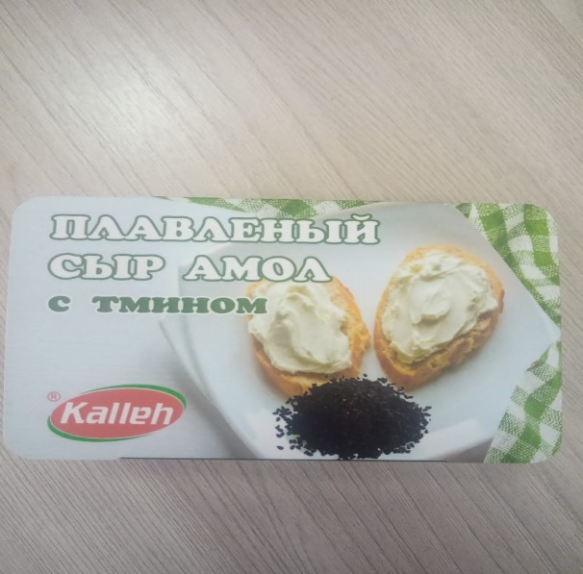 326Ккал
8 | ТОО "MehKaz" | "---" | #ERROR! | #REF! | ТМ Kalleh | Иран | шт | 200гр | 700 | 12% | 0406 90 780 0 | 32 | 9 | 4.5 | 9 | 36/27/20 | коробочки ПП | 5шт | 3мес | "+6" | Нежный сливочный вкус, с нотками грецкого ореха. | "---" | Плавленный сыр — особый вид молочных продуктов, производимый из сычужных сыров и других молокопродуктов с помощью солей плавления, для улучшения вкуа добавили грецкий орех. Пастообразный плавленый сыр имеет высокий процент жирности, нежный вкус, ярко выраженный сырный аромат, пластичный по консистенции, легко намазывается на хлеб.Этот продукт хорошо сочетается с курицей, сельдью, различными видами рыб и морепродуктов, шпинатом, цветной капустой, брокколи, грибами, тыквой, различными фруктами, чесноком, кабачками, сосисками, пряной зеленью.Такое гармоничное сочетание плавленого сыра со многими продуктами позволяет создавать вкусные шедевры даже начинающим кулинарам. | Плавленный сыр, сыр Гауда, грецкий орех, пастеризованое масло, эмульгаторы Е 450, Е 452, соль, сорбат калия Е 202, вода питьевая. | 12/23/25 | 292Ккал | 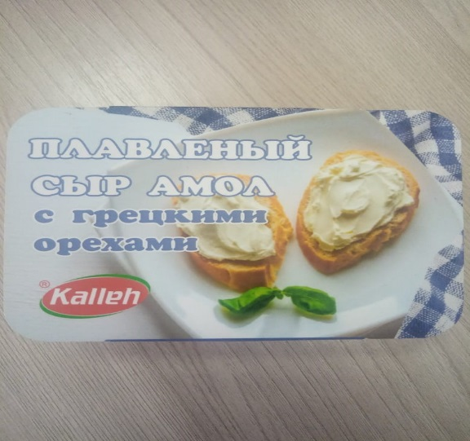
9 | ТОО "MehKaz" | "---" | #ERROR! | #REF! | ТМ Kalleh | Иран | шт | 100гр | 300 | 12% | 0406309000 | 24 | 9.5 | 4.5 | 9.5 | 36/27/20 | коробочки ПП | 5шт | 3мес | "+6" | Нежный, сливочный вкус. | "---" | Сыр имеет нежный сливочный вкус. Плавленный сыр — особый вид молочных продуктов, производимый из сычужных сыров и других молокопродуктов с помощью солей плавления.Плавленый сыр употребляется как самостоятельный продукт и как добавка, улучшающая вкус и консистенцию супов и соусов. | Свежий сыр, сыр Фету, порошок сыра Гауда,пастеризованое масло, эмульгаторы Е 450, Е 452, соль, сорбат калия Е 202, вода питьевая. | 17123/1 | 316Ккал | 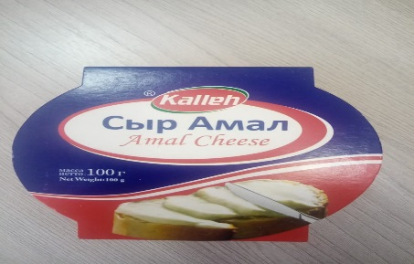
10 | ТОО "MehKaz" | "---" | весовой | #REF! | ТМ Kalleh | Иран | шт | 3,3кг | 4500 | 12% | 0406 90 210 0 | 1 | 20 | 10 | 20 | 24/15/24 | покрыт парафином, круг в картоной коробке | 3кг | 12мес | "+6" | Гладкая текстура с очень твердой консистенцией, очень пряный с сильным оттенком лесного ореха. | "---" | Чеддер имеет гладкую текстуру с очень твердой консистенцией. В идеале, не должен гнуться или крошится. Имеет золотисто-желтый цвет, сыр имеет вкус очень пряный с сильным оттенком лесного ореха. Из сыра чеддер делают бутерброды, тосты, пиццу. С добавлением этого сыра готовят соусы и фондю. Натертый на мелкой терке чеддер может быть использован для придания вязкости соусов, когда для приготовления соуса требуется нагревание. Расплавленный сыр на поверхности хлебобулочных изделий обеспечивает вкус и визуальную привлекательность этих продуктов, добавляют к супам, это придает супам особый вкус и аромат. | Молоко пастеризованное 3%, соль, бактеиальная закваска термофильных и мезофильных молочнокислых организмов, молокосвертывающий ферментпрепарат микробного происхождения, уплотнитель: хлортд кальция, консервант: нитрат натрия, натуральный краситель аннато. | 25/0,37/31 | 380,48Ккал | 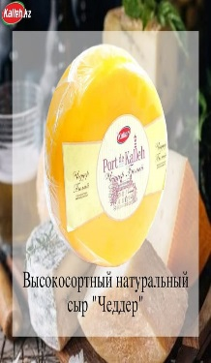
11 | ТОО "MehKaz" | "---" | весовой | #REF! | ТМ Kalleh | Иран | шт | 3,3кг | 4500 | 12% | 0406 90 780 0 | 1 | 20 | 10 | 20 | 24/15/24 | покрыт парафином, круг в картоной коробке | 3кг | 12мес | "+6" | Лёгкий сыр с мягким кремовым вкусом. | "---" | Гауда — лёгкий сыр с мягким кремовым вкусом. Сыр Гауда готовят из пастеризованного коровьего молока, сычужного фермента и закваски.Гауда покрывают парафином — для лучшей сохранности.Сыр гауда широко используется в кулинарии — для приготовления макаронов, овощных блюд, супов. Кроме того, этот сыр прекрасно сочетается с фруктами, овощами и другими продуктами — и будет очень кстати в составе сырной тарелки. | Молоко пастеризованое, соль, бактериальня закваскатермофильных и мезофильных молочнокислых организмов, молокосвертывающий ферментпрепарат микробного происхождения, уплотнитель: хлортд кальция, консервант: нитрат натрия. | 22/0,3/28 | 341,1Ккал | 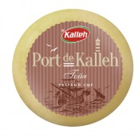
12 | ТОО "MehKaz" | "---" | весовой | Пармезан, круг 6,5кг, 1 год зрелости | ТМ Kalleh | Иран | шт | 6,5кг | 5750 | 12% | 0406 90 610 0 | 1 | 30 | 15 | 30 | 30/15/30 | покрыт парафином, круг в картоной коробке | 6,5кг | 12мес | "+6" | Твердый сорт сыра, вкус нежный, с пикантным послевкусием, тончайшим ароматом | "---" | Пармезан — это твердый сыр, он отличается своей зернистой структурой и ломкостью, имеет легкий фруктовый аромат и прекрасные вкусовые качества. Пармезан используют в приготовлении многих блюд. Для некоторых из них он просто незаменим. Его можно использовать как посыпку к салатам, как главный ингредиент пиццы или ризотто, как дополнительный компонент, который делает вкус блюд насыщенным, например супах. | Молоко пастеризованое, соль поваренная, бактериальня закваскатермофильных и мезофильных молочнокислых организмов, молокосвертывающий ферментпрепарат микробного происхождения, уплотнитель: хлортд кальция, консервант: нитрат наатрия. | 31/0,25/21 | 347Ккал | 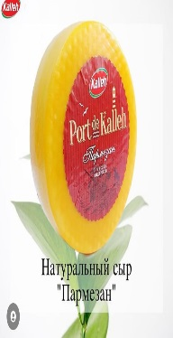
13 | ТОО "MehKaz" | "---" | весовой | #REF! | ТМ Kalleh | Иран | шт | 3,3кг | 5500 | 12% | 0406 90 870 0 | 1 | 24 | 10 | 24 | 24/15/24 | покрыт парафином, круг в картоной коробке | 3кг | 12мес | "+6" | Вкус козьего сыра вы не спутаете ни с чем, и это главный индикатор его качества: тонкий, резкий, анималистичный, хороший козий сыр пахнет не только лугами, орехами , но и как будто самой козой. | "---" | Козий сыр изготавливают из козьего молока, створаживая и выдерживая при строго определённой влажности и температуре.С ним готовят пасту, выпекают пиццу и пироги. Козий сыр добавляют в процессе готовки в супы и соусы. С этим видом сыра получаются отличные салаты, так как он сочетается со многими продуктами, например, с листовыми салатами, лимоном, инжиром, зеленью, свеклой и другими. Также этот вид сыра используют для изготовления десертов. | Молоко козье пастеризованое, соль, бактеиальная закваска термофильных и мезофильных молочнокислых организмов, молокосвертывающий ферментпрепарат микробного происхождения, уплотнитель: хлортд кальция, консервант: нитрат натрия. | 24/0,25/32 | 385Ккал | 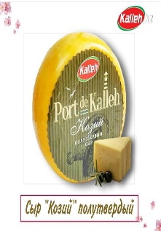
14 | ТОО "MehKaz" | "---" | весовой | Сыр Романно-Овечий, весовой, круг 3кг | ТМ Kalleh | Иран | шт | 3,3кг | 5500 | 12% | 0406 90 990 9 | 1 | 24 | 10 | 24 | 24/15/24 | покрыт парафином, круг в картоной коробке | 3кг | 12мес | "+6" | Вкус сыра нежный, но сложный – напоминает вкус мускатного ореха с небольшой сладинкой | "---" | С легким ланолиновым ароматом и привкусом, характерным для овечьих сыров. Вкус сыра нежный, но сложный – напоминает вкус мускатного ореха с небольшой сладинкой; ТИП: овечий сыр выдержанный. Сыру присуща легкая кислинка; ощутимая сытность; зернистая, рассыпчатая текстура; холодно-белый, чуть сероватый оттенок.Это вкусный ингредиент салатов, сырных тарелок, закусок, горячих и холодных блюд. Твёрдые сыры можно добавить к пасте, запеканкам, выпечке, десертам. | Молоко пастеризованное 5%, соль, бактеиальная закваска термофильных и мезофильных молочнокислых организмов, молокосвертывающий ферментпрепарат микробного происхождения, уплотнитель: хлортд кальция, консервант: нитрат натрия. | 24/0,25/32 | 385Ккал | 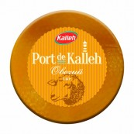
15 | ТОО "MehKaz" | "---" | весовой | #REF! | ТМ Kalleh | Иран | шт | 3,3кг | 4500 | 12% | 0406 90 990 9 | 1 | 24 | 10 | 24 | 24/15/24 | покрыт парафином, круг в картоной коробке | 3кг | 4мес | "+6" | На вкус - мягкий, немного островатые-пряный привкус. Сыр щедро приправленный красными томатами и итальянскими травами, и сопровождается необыкновенным ароматом смеси базилика и орегано. | "---" | Коровье молоко смешивают с закваской и сычужными ферментами,затем добавляют красный (орегано с чесноком и томатами) соус. Эта масса створаживается, ее подогревают и собирают густые фрагменты.Сыр добавляют в салаты и соусы к мясу или рыбе. И уже по традиции этим сыром приправляют итальянскую пасту, спагетти, равиоли и пиццу. А если потереть сыр Красный песто на макароны, получится ярко-красная паста аль-россо песто. | Молоко пастеризованное 3%, соль, бактеиальная закваска термофильных и мезофильных молочнокислых организмов, молокосвертывающий ферментпрепарат микробного происхождения ароматизатор Песто, краситель натуральный кармин, базилик сушеный, хлорид кальция, нитрат натрия. | 22/0,25/28 | 391,2Ккал | 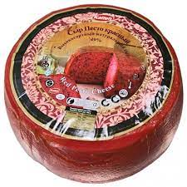
16 | ТОО "MehKaz" | "---" | весовой | #REF! | ТМ Kalleh | Иран | шт | 3,3кг | 4500 | 12% | 0406 90 990 9 | 1 | 24 | 10 | 24 | 24/15/24 | покрыт парафином, круг в картоной коробке | 3кг | 4мес | "+6" | Это вид твердого сыра. Отличительный зеленый цвет сыру придает базилик, а так же другие травы. Вкус зеленого сыра песто базирон напоминает итальянский соус песто. | "---" | это вид твердого сыра, который изготавливают из коровьего молока. Отличительный зеленый цвет сыру придает базилик, а так же другие травы, которые используют в процессе сыроварения. Вкус зеленого сыра песто базирон напоминает итальянский соус песто.Сыр Песто зелёный используется в пищу как изысканная и легкая закуска, отлично сочетается с винами. Также сыр Песто добавляют в салаты, мясные и рыбные блюда. В итальянской кухне зелёный сыр Песто является ингредиентом пицц, спагетти, паст. | Молоко пастеризованное 3%, соль, бактеиальная закваска термофильных и мезофильных молочнокислых организмов, молокосвертывающий ферментпрепарат микробного происхождения ароматизатор Песто, краситель натуральный хлорофилл, базилик сушеный, хлорид кальция, нитрат натрия. | 22/0,25/28 | 341Ккал | 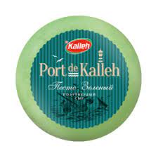
17 | ТОО "MehKaz" | "---" | 6260161527844 | #REF! | ТМ Kalleh | Иран | шт | 150гр | 1800 | 12% | 0406 90 610 0 | 12 | 13 | 16 | 4 | 20/15/21 | вакумный пакет, картонная коробочка | 5шт | 6мес | "+6" | Твердый сорт сыра, вкус нежный, с пикантным послевкусием, тончайшим ароматом | "---" | Пармезан — это твердый сыр, он отличается своей зернистой структурой и ломкостью, имеет легкий фруктовый аромат и прекрасные вкусовые качества. Пармезан используют в приготовлении многих блюд. Для некоторых из них он просто незаменим. Его можно использовать как посыпку к салатам, как главный ингредиент пиццы или ризотто, как дополнительный компонент, который делает вкус блюд насыщенным, например супах. | Молоко пастеризованое, соль поваренная, бактериальня закваскатермофильных и мезофильных молочнокислых организмов, молокосвертывающий ферментпрепарат микробного происхождения, уплотнитель: хлортд кальция, консервант: нитрат наатрия. | 31/0,25/21 | 314Ккал | 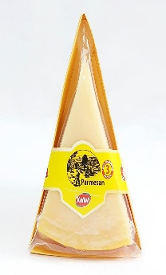
18 | ТОО "MehKaz" | "---" | #ERROR! | #REF! | ТМ Kalleh | Иран | шт | 1л | 500 | 12% | 0401201109 | 12 | 9 | 21 | 6 | 24/24/40 | тетра-пак | 12шт | 9мес | "+6+25" | Натуральное коровье молоко, без добавления ухого молока. | "---" | Натуральное коровье молоко, без добавления сухого молока. Используется как самостоятельное блюдо, для приготовления каш, молочных супов и тд. | Молоко свежее коровье. | 3,2/3/4,6 | 59,8 Ккал | 